集群架构与组件
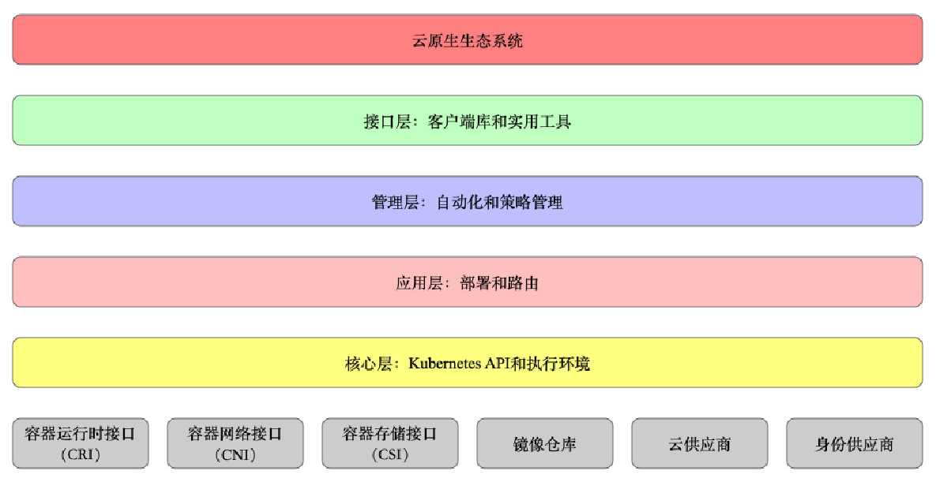
相关组件

 | 控制面板组件（Master）

 |  | kube-apiserver
 |  |  | 提供接口服务，基于REST风格开放k8s接口的服务

 |  | kube-controller-manager
 |  |  | 控制器管理器，管理各个类型的控制器，针对k8s中的各种资源进行管理，负责运行控制器进程
 |  |  | 从逻辑上讲，每个控制器都是一个单独的进程，但是为了降低复杂性，它们都被编译到同一个可执行文件，并在同一个进程中运行
 |  |  | 这些控制器包括：
 |  |  |  | 节点控制器(Node controller):负责在节点出现故障时进行通知和响应
 |  |  |  | 任务控制器，job controller，监测代表一次性任务的job对象，然后创建pods来运行这些任务直至完成
 |  |  |  | 端点分片控制器，endpointslice controller，填充端点分片(endpointslice)对象(以提供service和pod之间的链接)
 |  |  |  | 服务账号控制器，service account controller，为新的命名空间创建默认的服务账号(service account)

 |  | cloud-controller-manager
 |  |  | 云控制器管理器: 第三方云平台提供的控制器API对接管理功能

 |  | kube-scheduler
 |  |  | 调度器，负责将pod基于一定算法，将其调用到更合适的节点(服务器)上

 |  | etcd
 |  |  | 理解为k8s的数据库，键值类型存储的分布式数据库，提供了基于Raft算法实现自主的集群高可用
 |  |  | 老版本：基于内存，新版本：持久化存储

 | 节点组件

 |  | kubelet
 |  |  | 负责Pod的生命周期，存储，网络

 |  | kube-proxy
 |  |  | 网络代理，负责Service的服务发现，负载均衡(4层负载)

 |  | container runtime
 |  |  | 容器运行时环境，docker，containerd，CRI-O

 | 附加组件

 |  | kube-dns
 |  |  | 负责为整个集群提供DNS服务

 |  | Ingress Controller
 |  |  | 提供外部服务访问

 |  | Prometheus
 |  |  | 提供资源监控

 |  | Dashboard
 |  |  | 提供GUI

 |  | Federation
 |  |  | 提供跨可用区的集群

 |  | Fluentd-elasticsearch
 |  |  | 提供集群日志采集，存储和查询

分层架构

 | 生态系统

 | 接口层

 | 管理层

 | 应用层

 | 核心层

Sheet3
Dashboard可视化界面UI
Kubectl命令行

控制面板Master
节点Node

api server
Kubelet
Kube proxy

Cloud controller manager
Kube controller manager
POD
容器1 容器2 容器3
POD
容器1
POD
容器2 容器3

Kube scheduler

containe- runtime
etcd

Sheet2
